Form1_Situation
NaiS / Formular 1 |  | Situation
Gemeinde / Ort: |  | Riederalp / Golmenegg | Weiserfl.: Nr. | 3_1 | Fläche (ha): | 1.3 | Datum: | 16.07.2008 | BearbeiterIn: | D. Schönbächler
Koordinaten: | 646'770.0 / 136'970.0 |  | Meereshöhe: | inf: 1'910.0, moy: 1'950.0, sup: 1'980.0 |  |  | Hangneig. [°] : | 31
Beilagen:
Situationsskizze: |  |  |  |  |  |  | Waldfunktion(en):
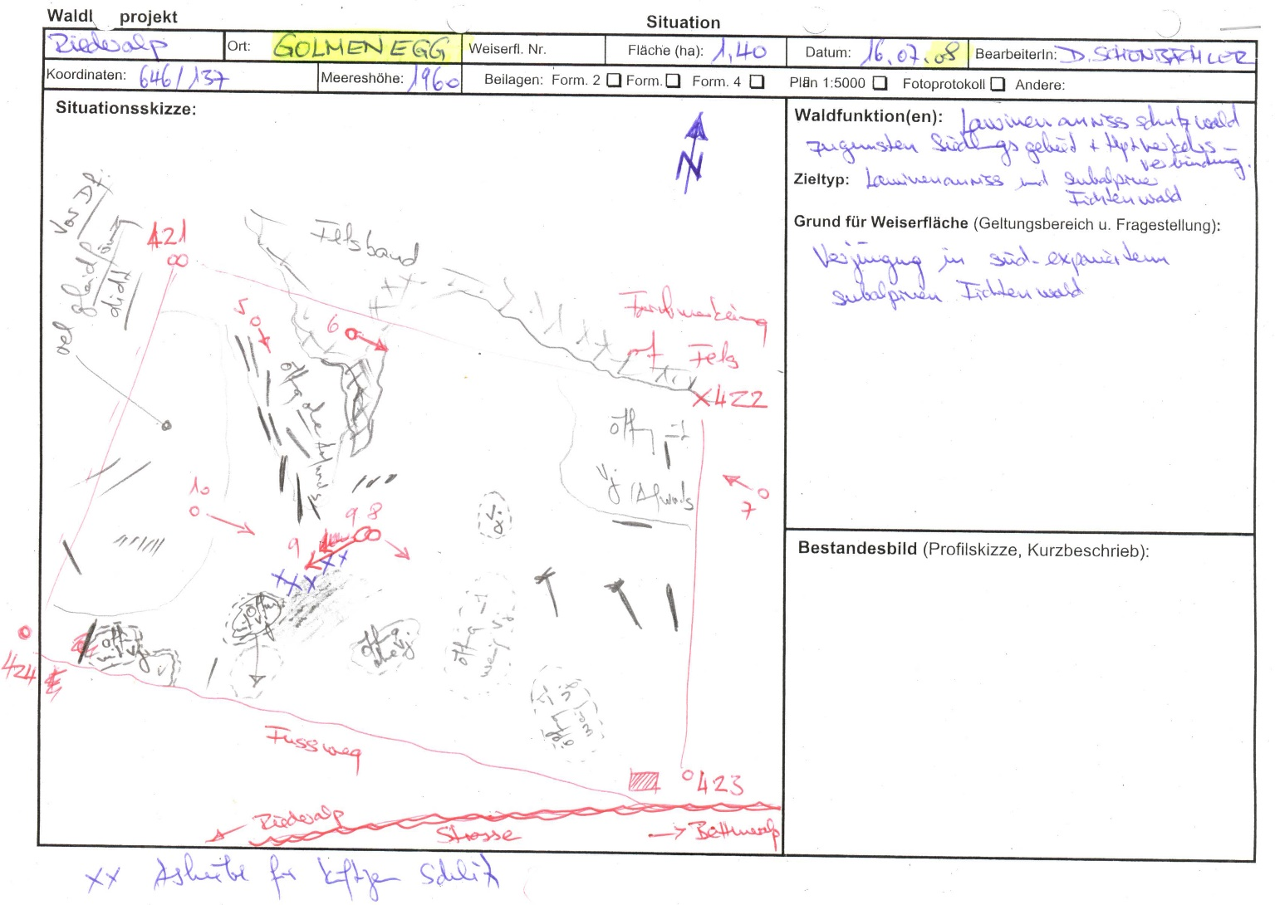 |  |  |  |  |  |  | Schutzwald 1

 |  |  |  |  |  |  | Bemerkung:

 |  |  |  |  |  |  | Grund für Weiserfläche: (Geltungsbereich u. Fragestellung)
 |  |  |  |  |  |  | Verjüngungin südexponiertem subalpinen Fichtenwald

 |  |  |  |  |  |  | Bestandesbild (Profilskizze, Kurzbeschrieb)

Foto
Fotos
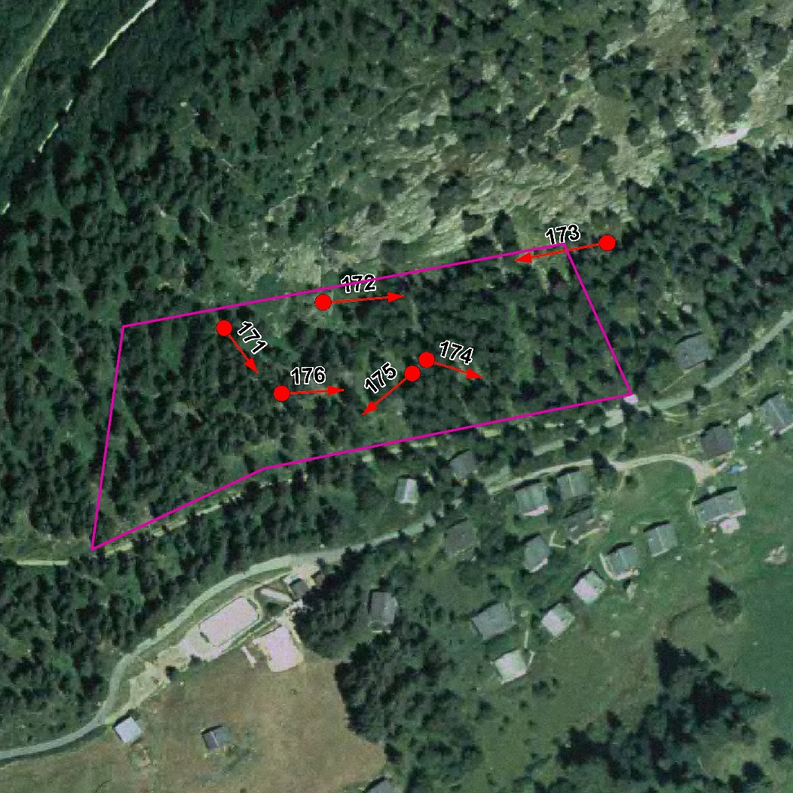

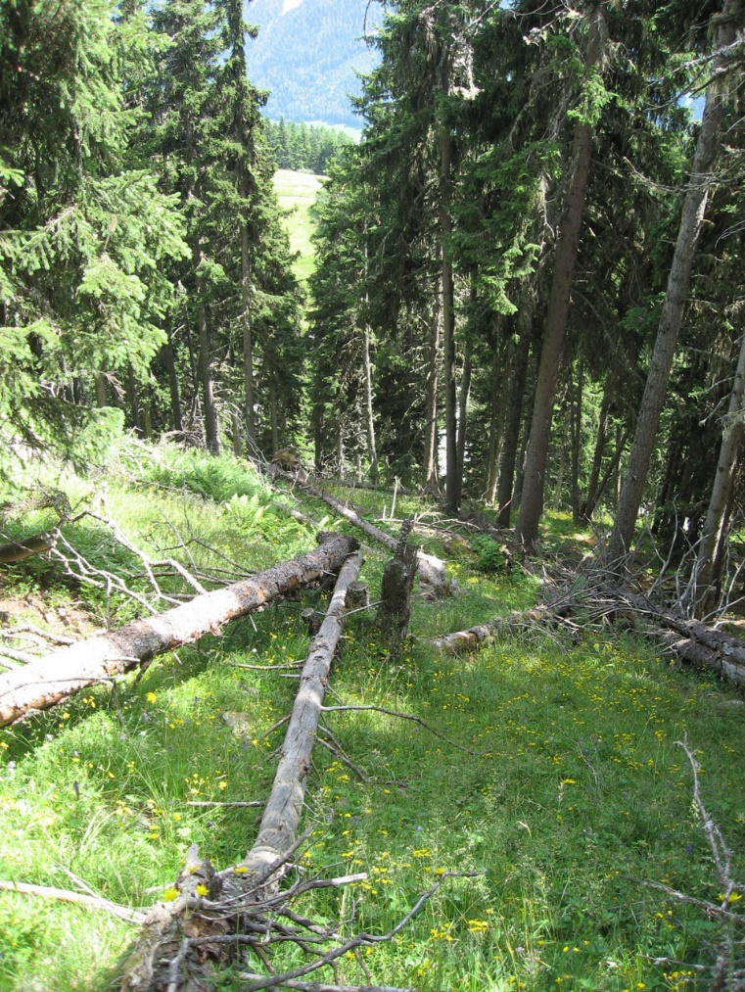
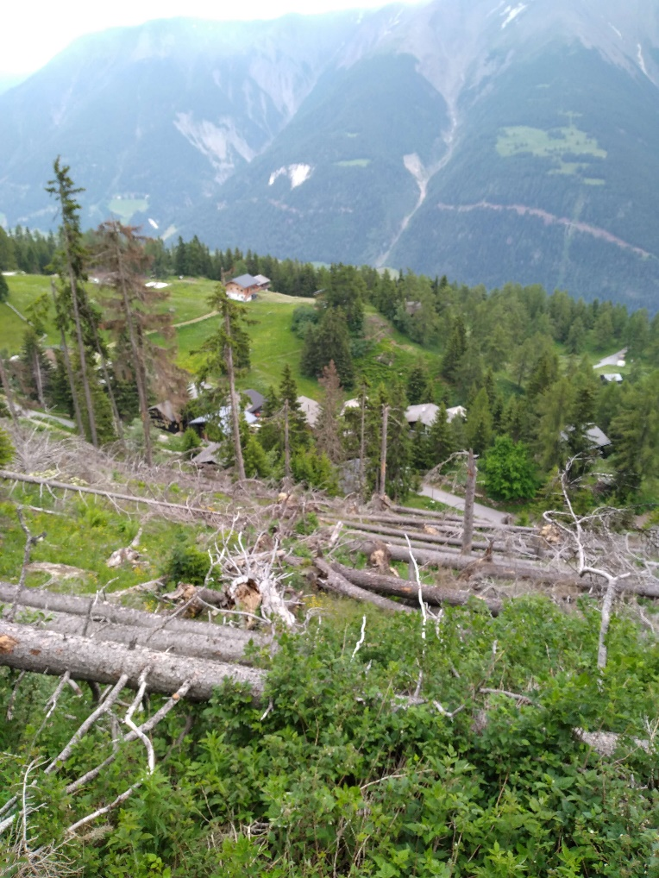

Photo n°171
Remarque : Foto 5 | 12_2021_171_1.jpg
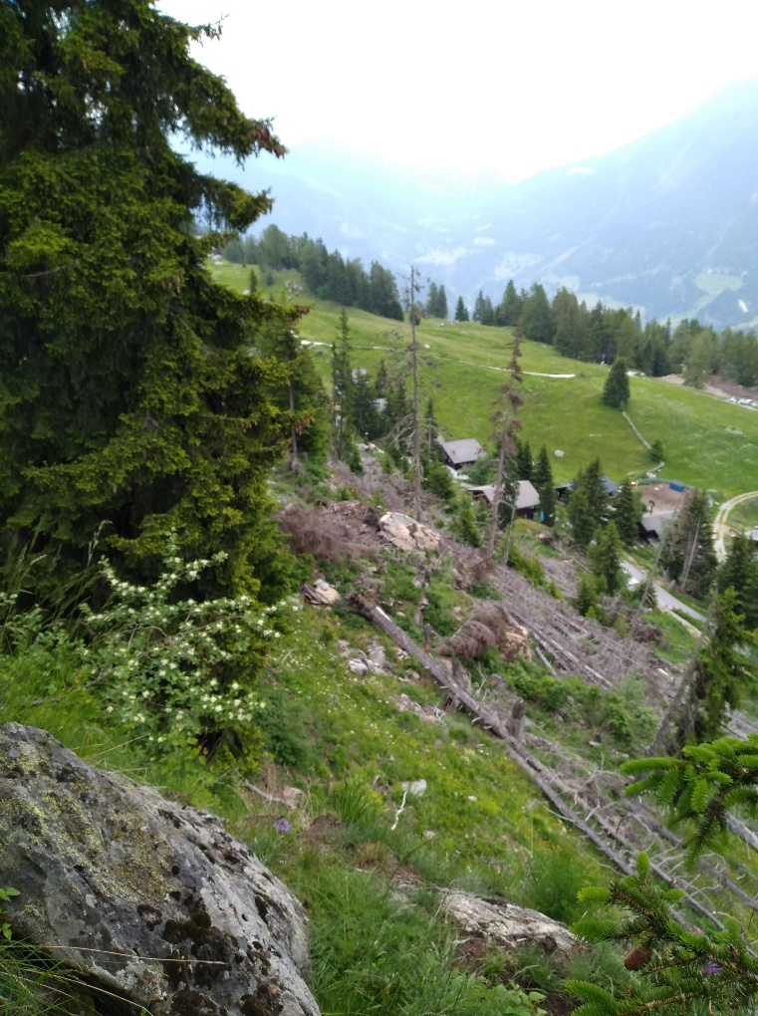
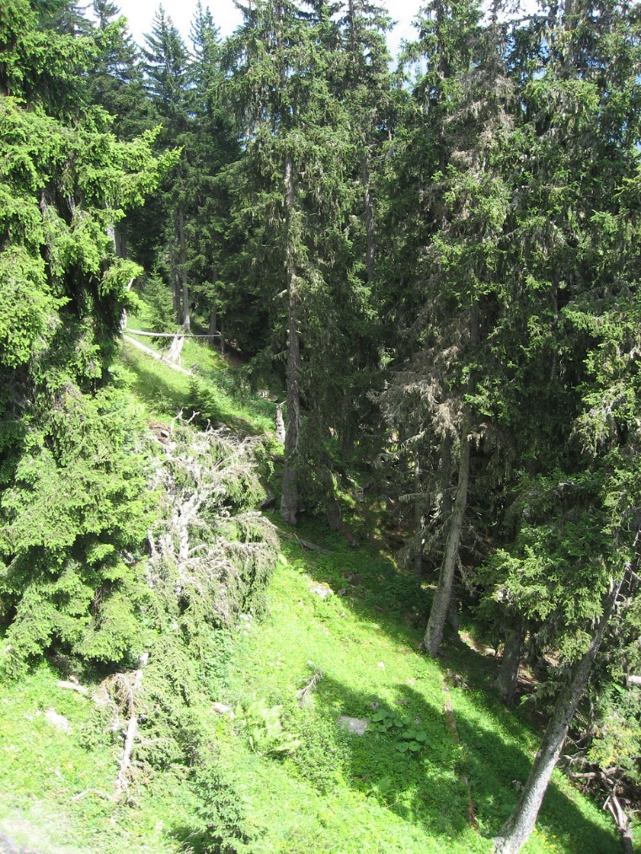

Photo n°172
Remarque : Foto 6 | 12_2021_172_1.jpg

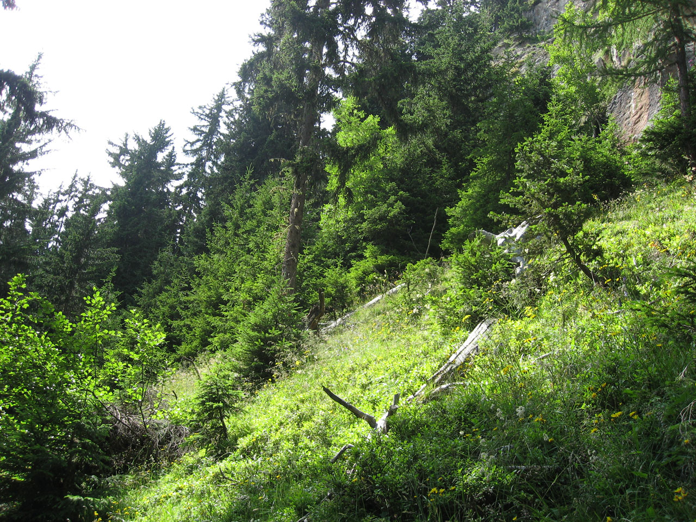
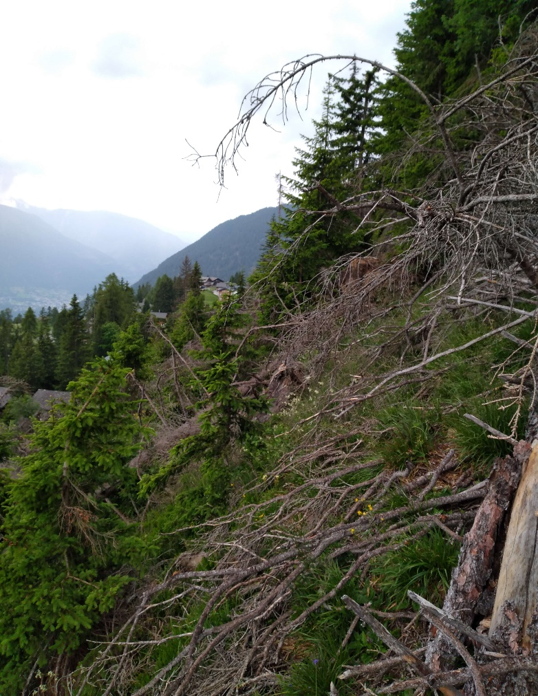

Photo n°173
Remarque : Foto 7 | 12_2021_173_1.jpg
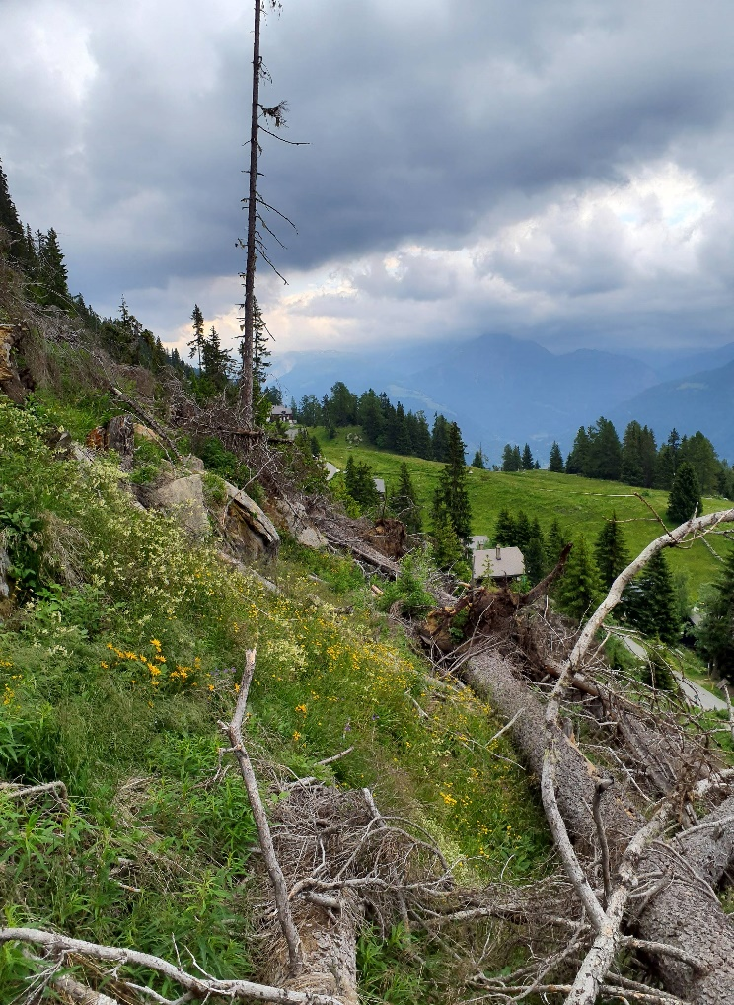
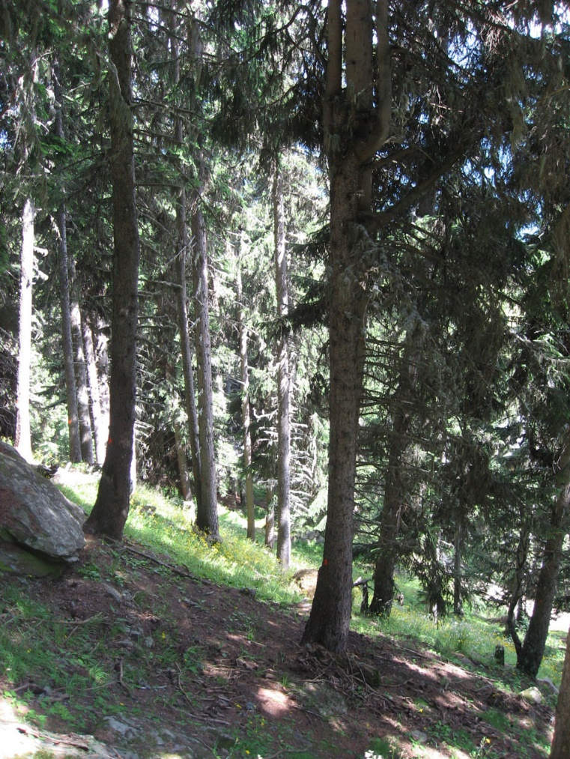

Photo n°174
Remarque : Foto 8 | 12_2021_174_1.jpg

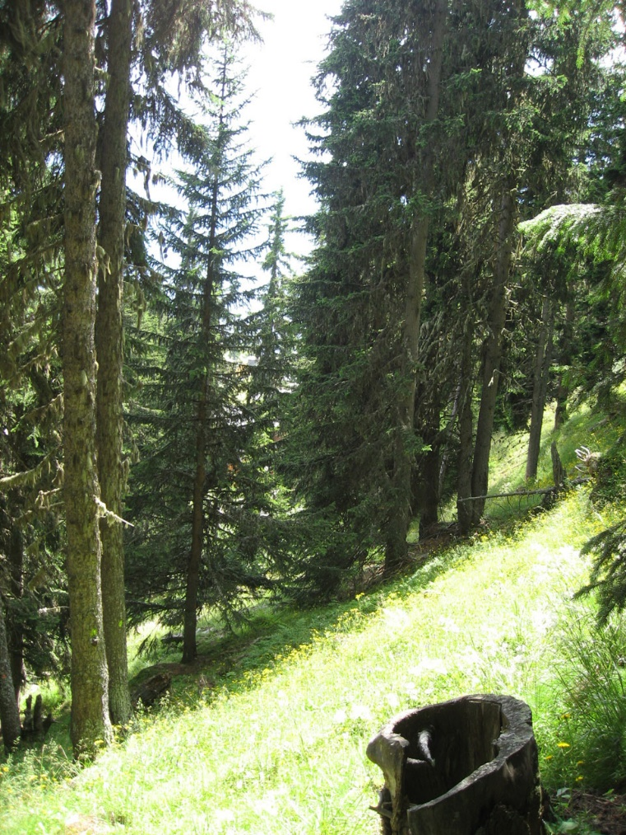

Photo n°175
Remarque : Foto 9

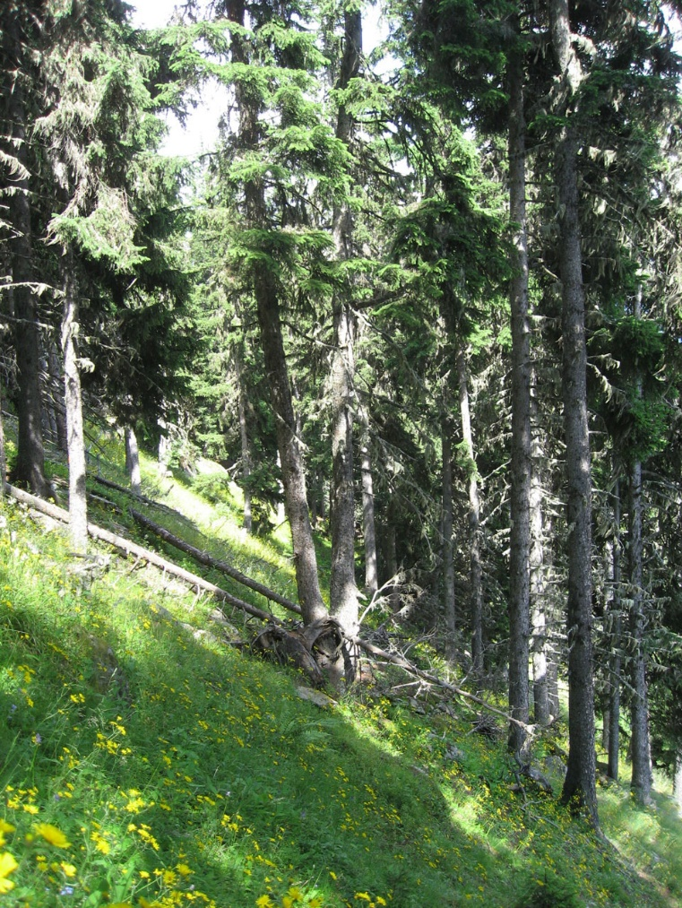
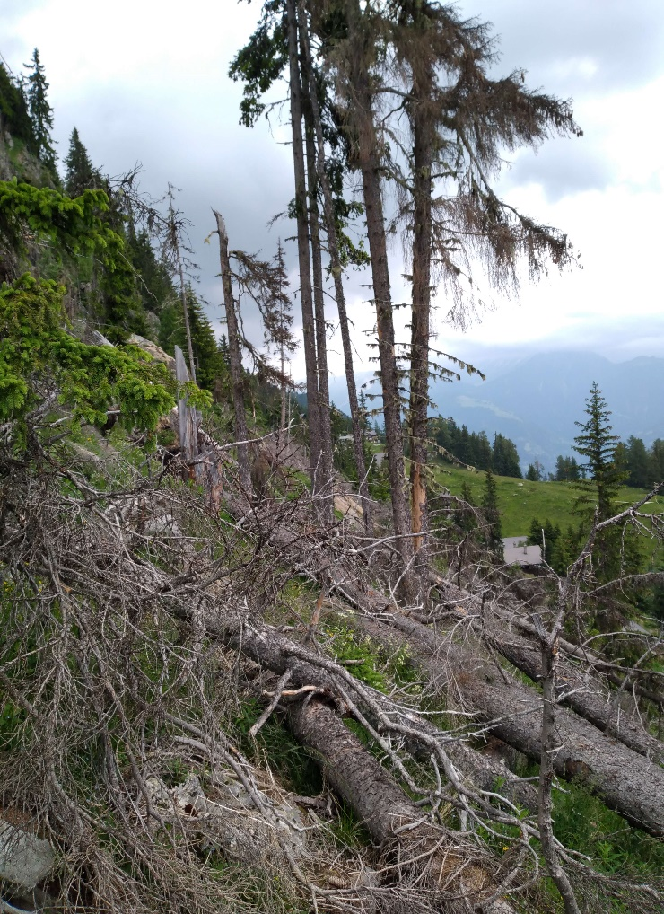

Photo n°176
Remarque : Foto 10 | 12_2021_176_3.jpg

